상품제안서
리유저블 샤인 에코젠 500ml [모던/엣지] | 상품코드: F29742

 |  |  |  |  |  |  | 02-412-0044 | www.easy1.co.kr
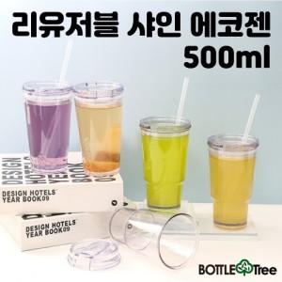

【상세/제작정보】 | .

【인쇄/포장옵션】 | 실크 / 시판박스

【공급단가】 | 수량 | 200~ | 500~ | 1,000~ | 3,000~ | 5,000~
*VAT별도 | 단가 | 3,840원 | 3,770원 | 3,680원 | 3,610원 | 3,520원
 | 빨대추가

【상품 URL】 | https://easy1.co.kr:443/src/goods_detail.php?gdno=29742

